Лист1
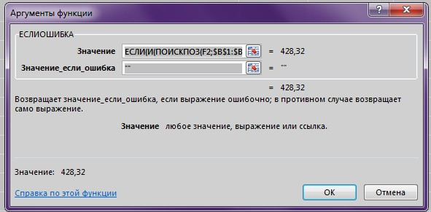
№ п/п | Наименование | Код оборудования, изделия, материала | Цена | Цена по поиску | Отдельные ноимнеование | Отдельные Код оборудования, изделия, материала
1 | Воздуховод из лист. оцинк. стали d=0,5 мм 200x150 | ГОСТ 14918-2020 | 428.32 | Цена | Воздуховод из лист. оцинк. стали d=0,5 мм 200x150 | ГОСТ 14918-2020
2 | Отвод из лист, оцинк. стали d=0,5 мм | 150x200(90°) | 116.28 | Цена | Отвод из лист, оцинк. стали d=0,5 мм | 150x200(90°)
3 | Переход из лист, оцинк. стали d=0,5 мм | 250x200-200x200 (L=300 мм) | 178.70 | Цена | Переход из лист, оцинк. стали d=0,5 мм | 250x200-200x200 (L=300 мм)
4 | Переход из лист, оцинк. стали d=0,7 мм | 700x400-400x250 (L=300 мм) | 562.93 | 562.93 | Переход из лист, оцинк. стали d=0,7 мм | 1200x1200-1200x1000 (L=300 мм)
5 | Переход из лист, оцинк. стали d=0,7 мм | 800x600-700x400 (L=300 мм) | 773.40 | Цена | Переход из лист, оцинк. стали d=0,7 мм | 800x600-700x400 (L=300 мм)
6 | Переход из лист, оцинк. стали d=0,7 мм | 800x800-800x600 (L=300 мм) | 912.88 | Цена | Переход из лист, оцинк. стали d=0,7 мм | 800x800-800x600 (L=300 мм)
7 | Переход из лист, оцинк. стали d=0,7 мм | 1000x900-800x800 (L=300 мм) | 1074.23 | 1074.23 | Переход из лист, оцинк. стали d=0,7 мм | 1200x1200-1200x1000 (L=300 мм)
8 | Переход из лист, оцинк. стали d=0,7 мм | 1000x1000-1000x900 (L=300 мм) | 1141.75 | Цена | Переход из лист, оцинк. стали d=0,7 мм | 1000x1000-1000x900 (L=300 мм)
9 | Переход из лист, оцинк. стали d=0,7 мм | 1200x1000-1000x1000 (L=300 мм) | 1271.04 | Цена | Переход из лист, оцинк. стали d=0,7 мм | 1200x1000-1000x1000 (L=300 мм)
10 | Переход из лист, оцинк. стали d=0,7 мм | 1200x1200-1200x1000 (L=300 мм) | 1398.19 | Цена | Переход из лист, оцинк. стали d=0,7 мм | 1200x1200-1200x1000 (L=300 мм)
11 | Крестовина из лист, оцинк. стали d=0,7 мм | 400x200-250x200-400x200-250x200 | 727.65 | Цена | Крестовина из лист, оцинк. стали d=0,7 мм | 400x200-250x200-400x200-250x200
12 | Крестовина из лист, оцинк. стали d=0,5 мм | 250x200-150x200-250x200-150x200 | 337.37 | Цена | Крестовина из лист, оцинк. стали d=0,5 мм | 250x200-150x200-250x200-150x200

 | Примечание: Посмотрите что выводит в форме формулы находит верное значение, но выводит 0)

